ケース1
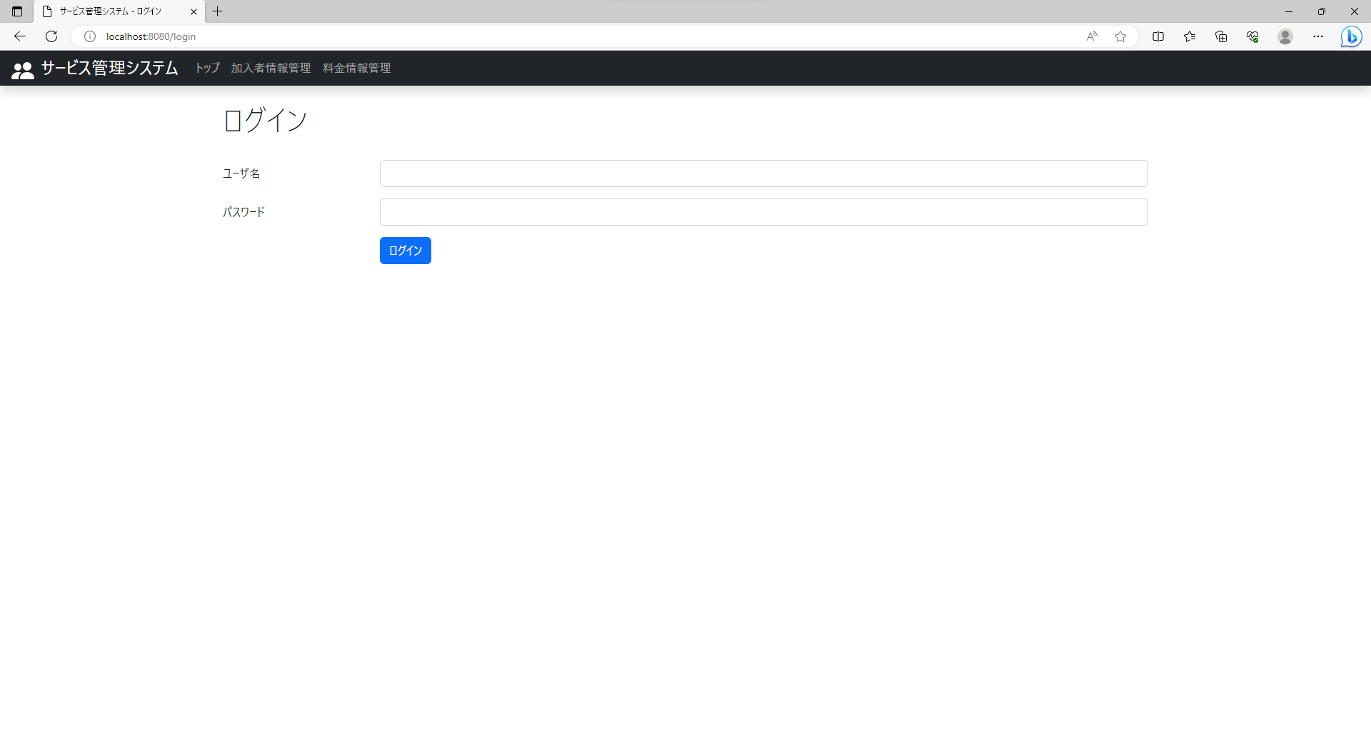
テスト内容：ログイン画面を確認する。
確認内容：サービスメニューに料金情報管理が存在していること。

ケース3
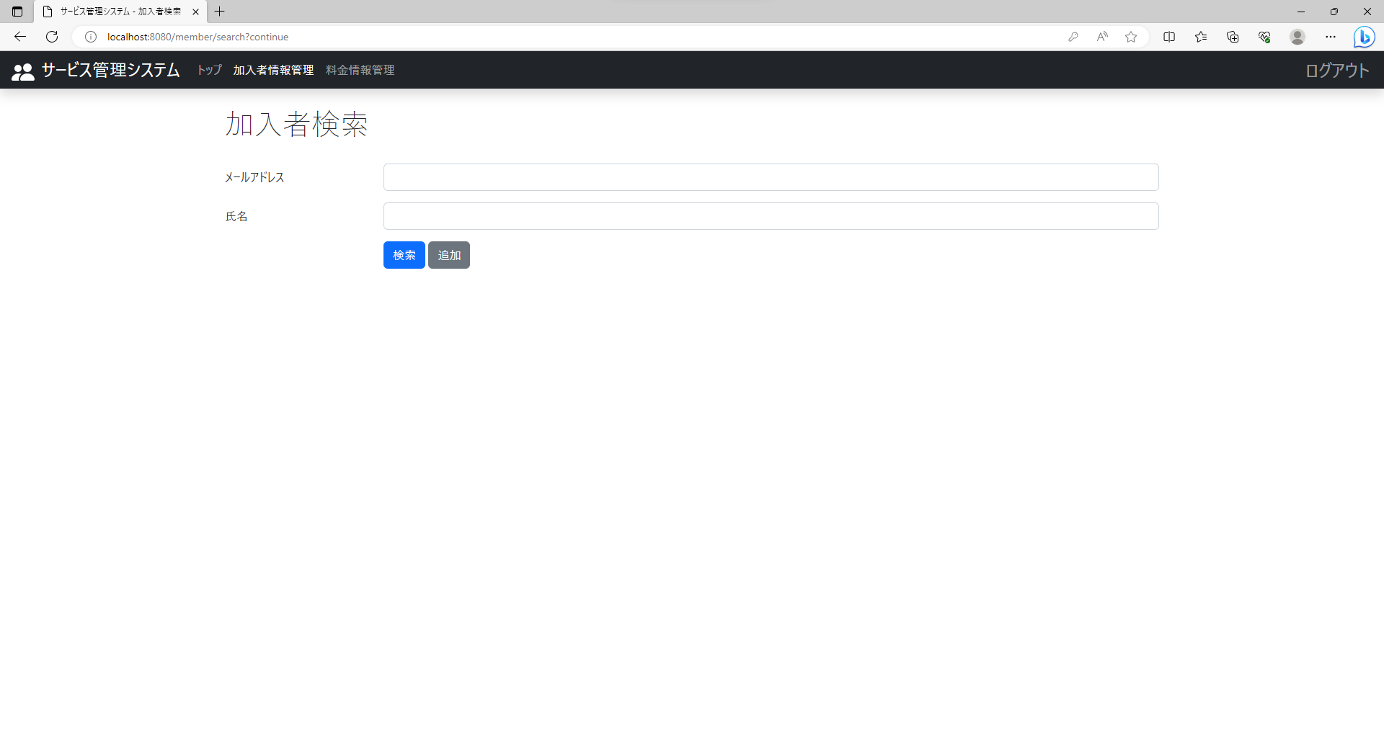
テスト内容：トップ画面を確認する。
確認内容：サービスメニューに料金情報管理が存在していること。

ケース5
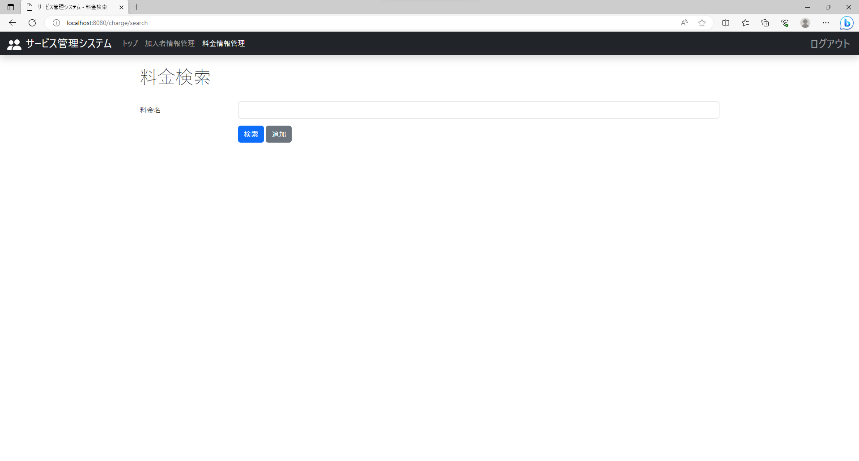
テスト内容：料金情報管理画面を確認する。
確認内容：サービスメニューの料金情報管理の文字が白色であること。

ケース6
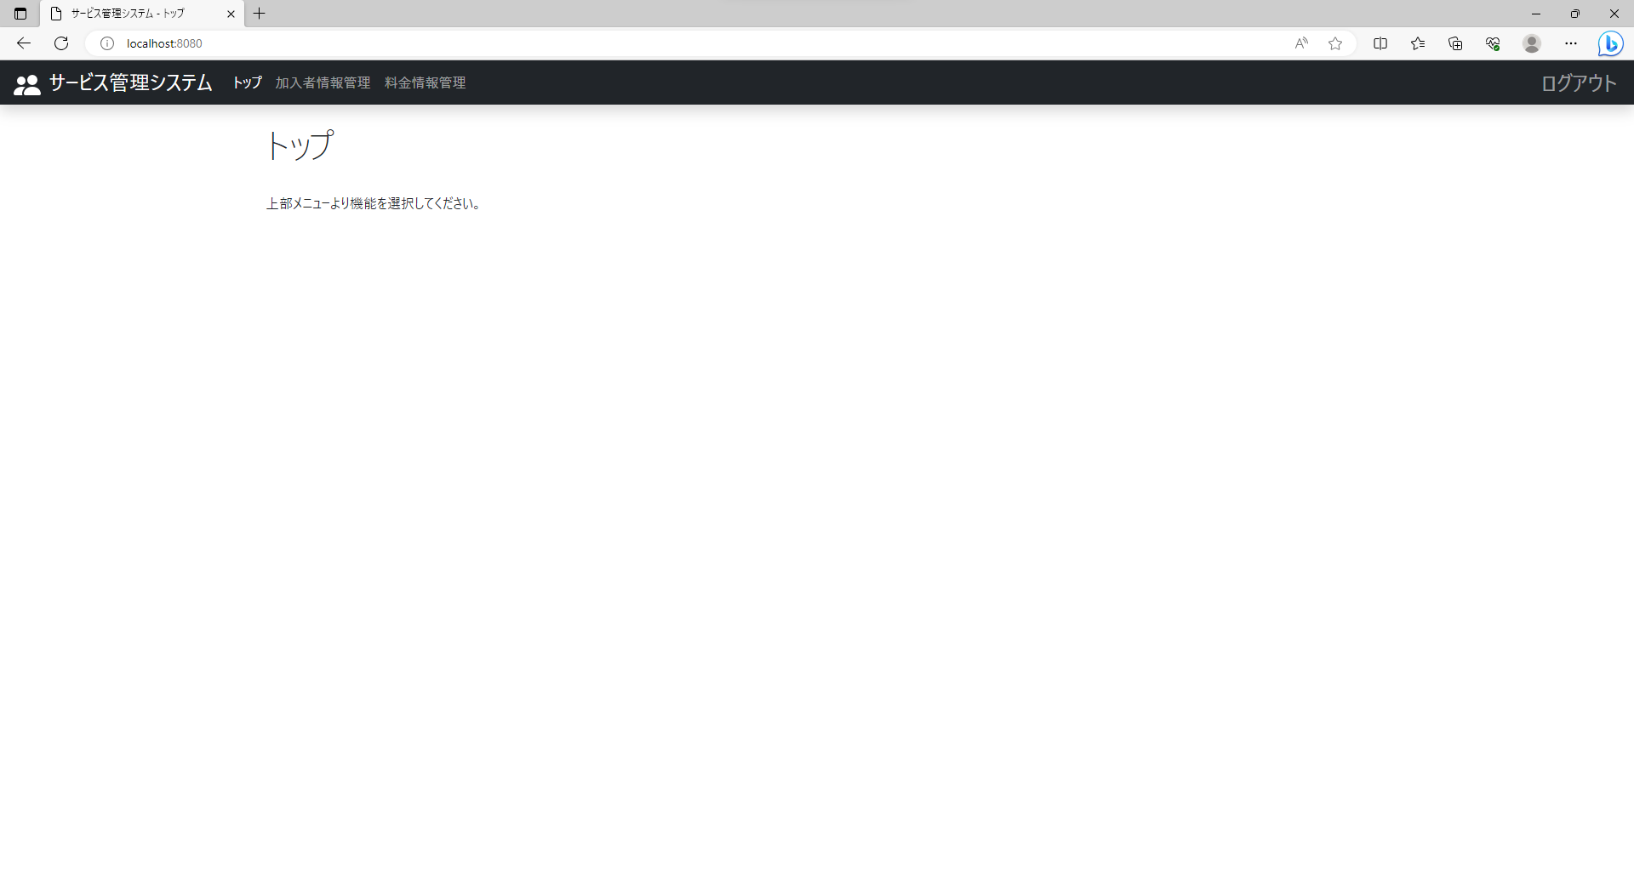

テスト内容：現在の画面が料金検索画面以外の状態でサービスメニューの料金情報管理を押下する。
確認内容：料金検索画面に遷移すること。

ケース9
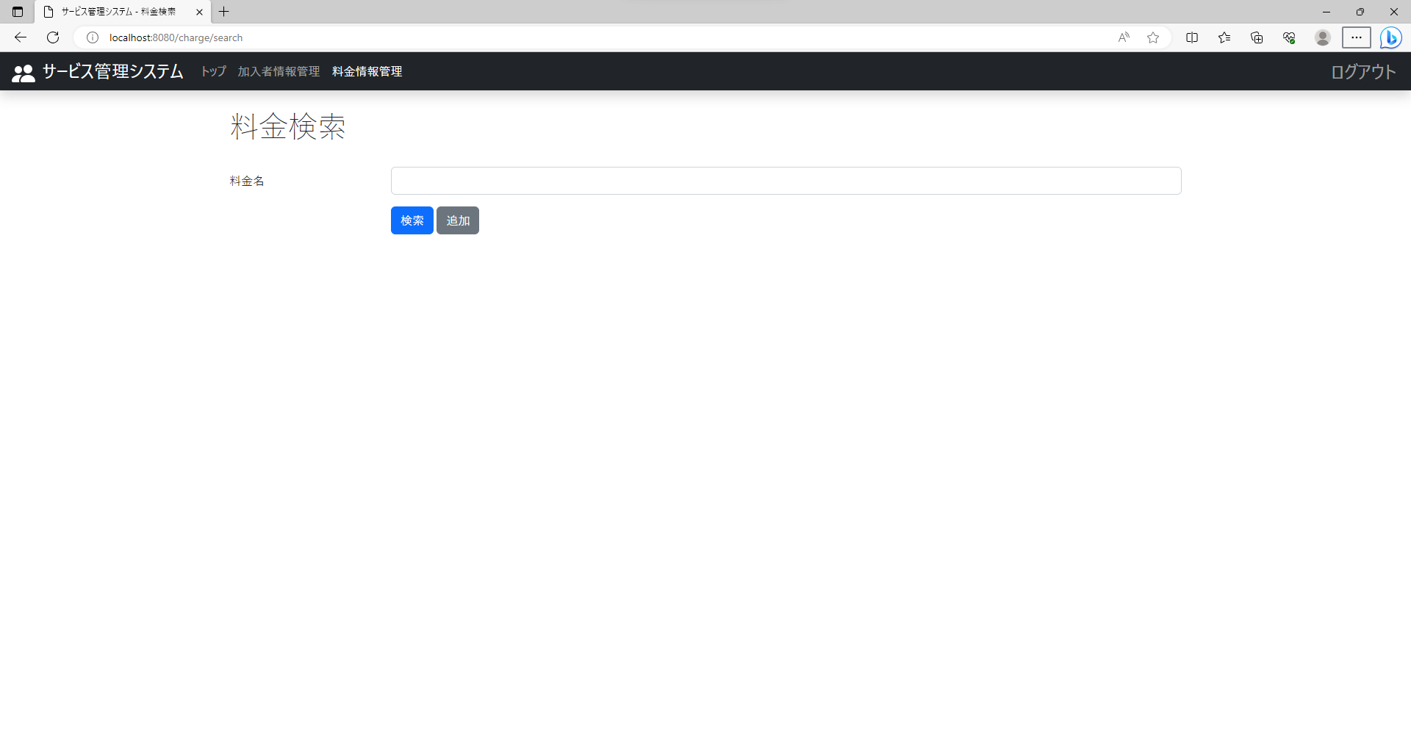
テスト内容：料金検索画面を確認する。
確認内容：料金名のテキストボックスが表示されていること。

ケース10

テスト内容：料金検索画面を確認する。
確認内容：検索ボタンが表示されていること。

ケース11
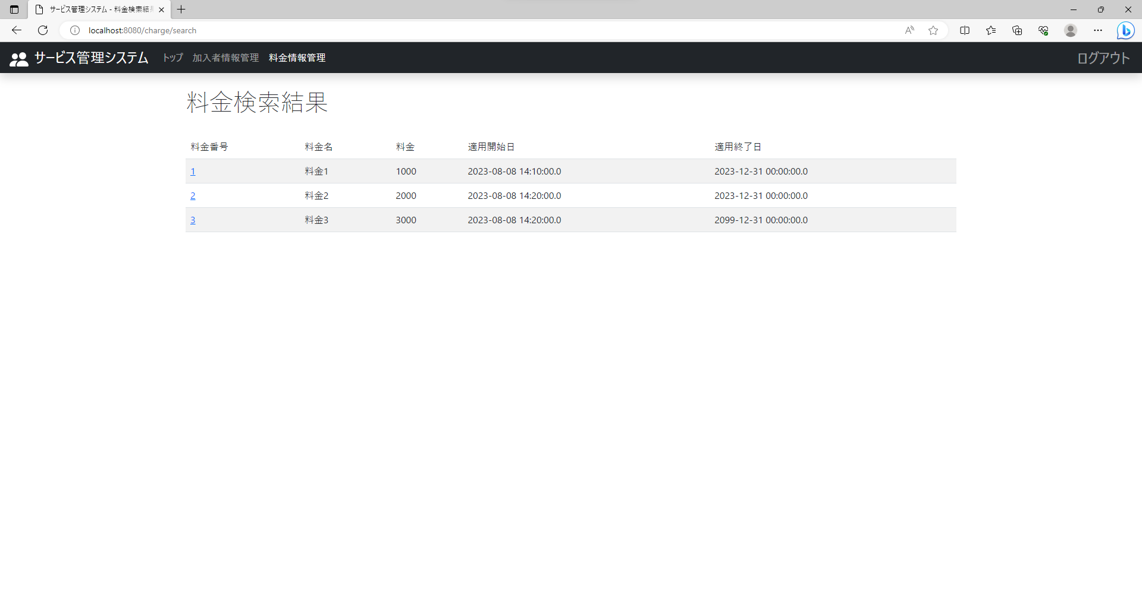
テスト内容：料金検索結果画面を確認する。
確認内容：料金番号のテキストが表示されていること。

ケース12

テスト内容：料金検索結果画面を確認する。
確認内容：料金名のテキストが表示されていること。

ケース16

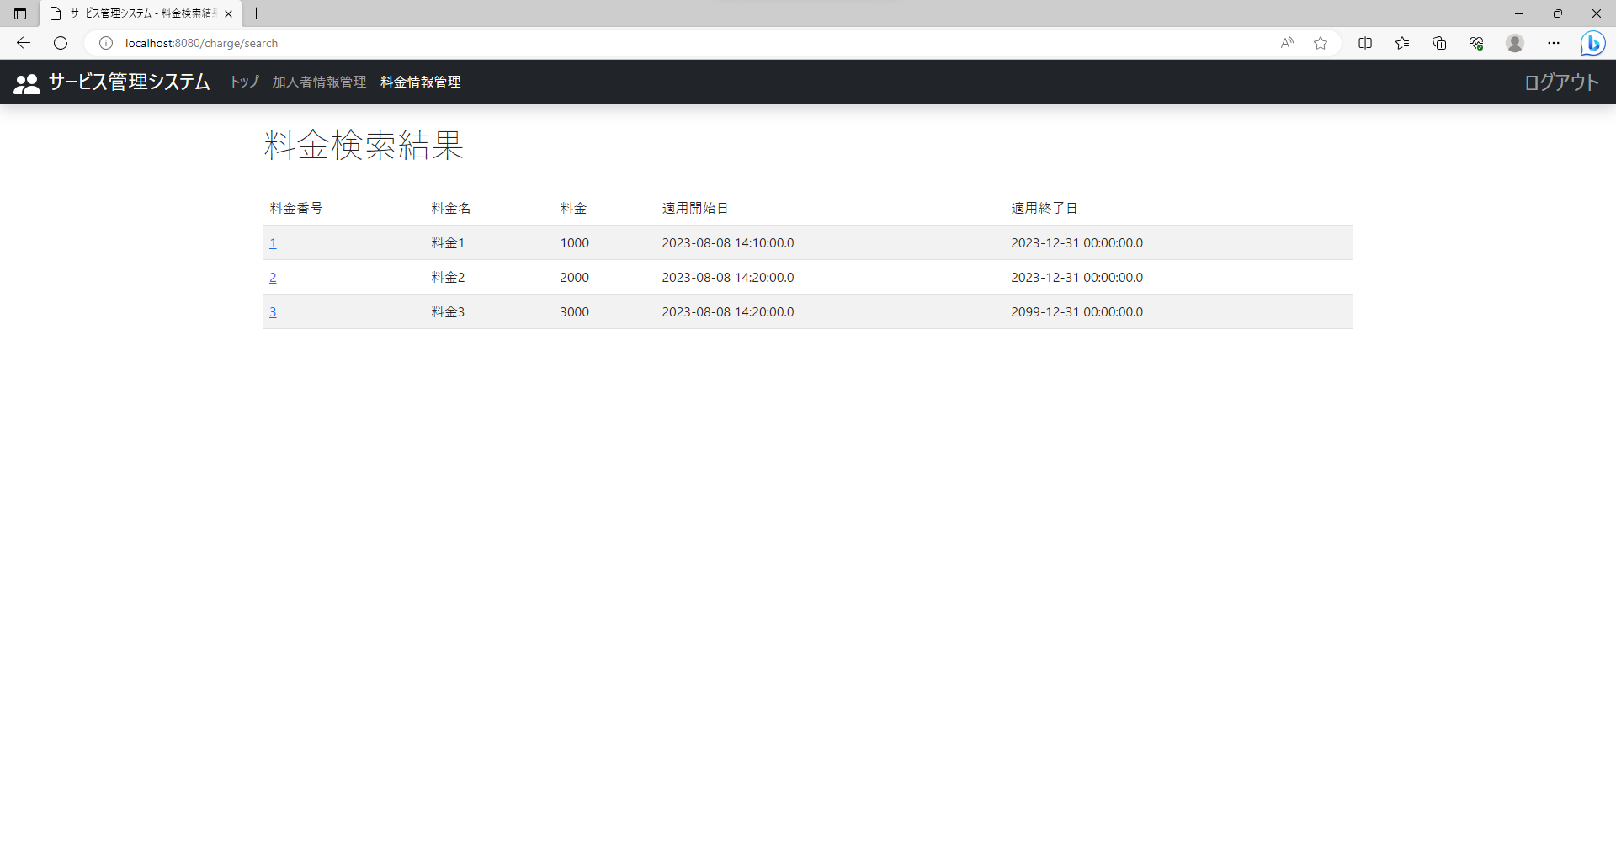
テスト内容：料金検索画面で料金名を入力せずに検索ボタンを押下する。
確認内容：料金検索結果画面に遷移すること。

ケース17

テスト内容：料金検索画面で料金名を入力せずに検索ボタンを押下する。
確認内容：検索結果にすべての料金情報が表示されていること。

ケース18
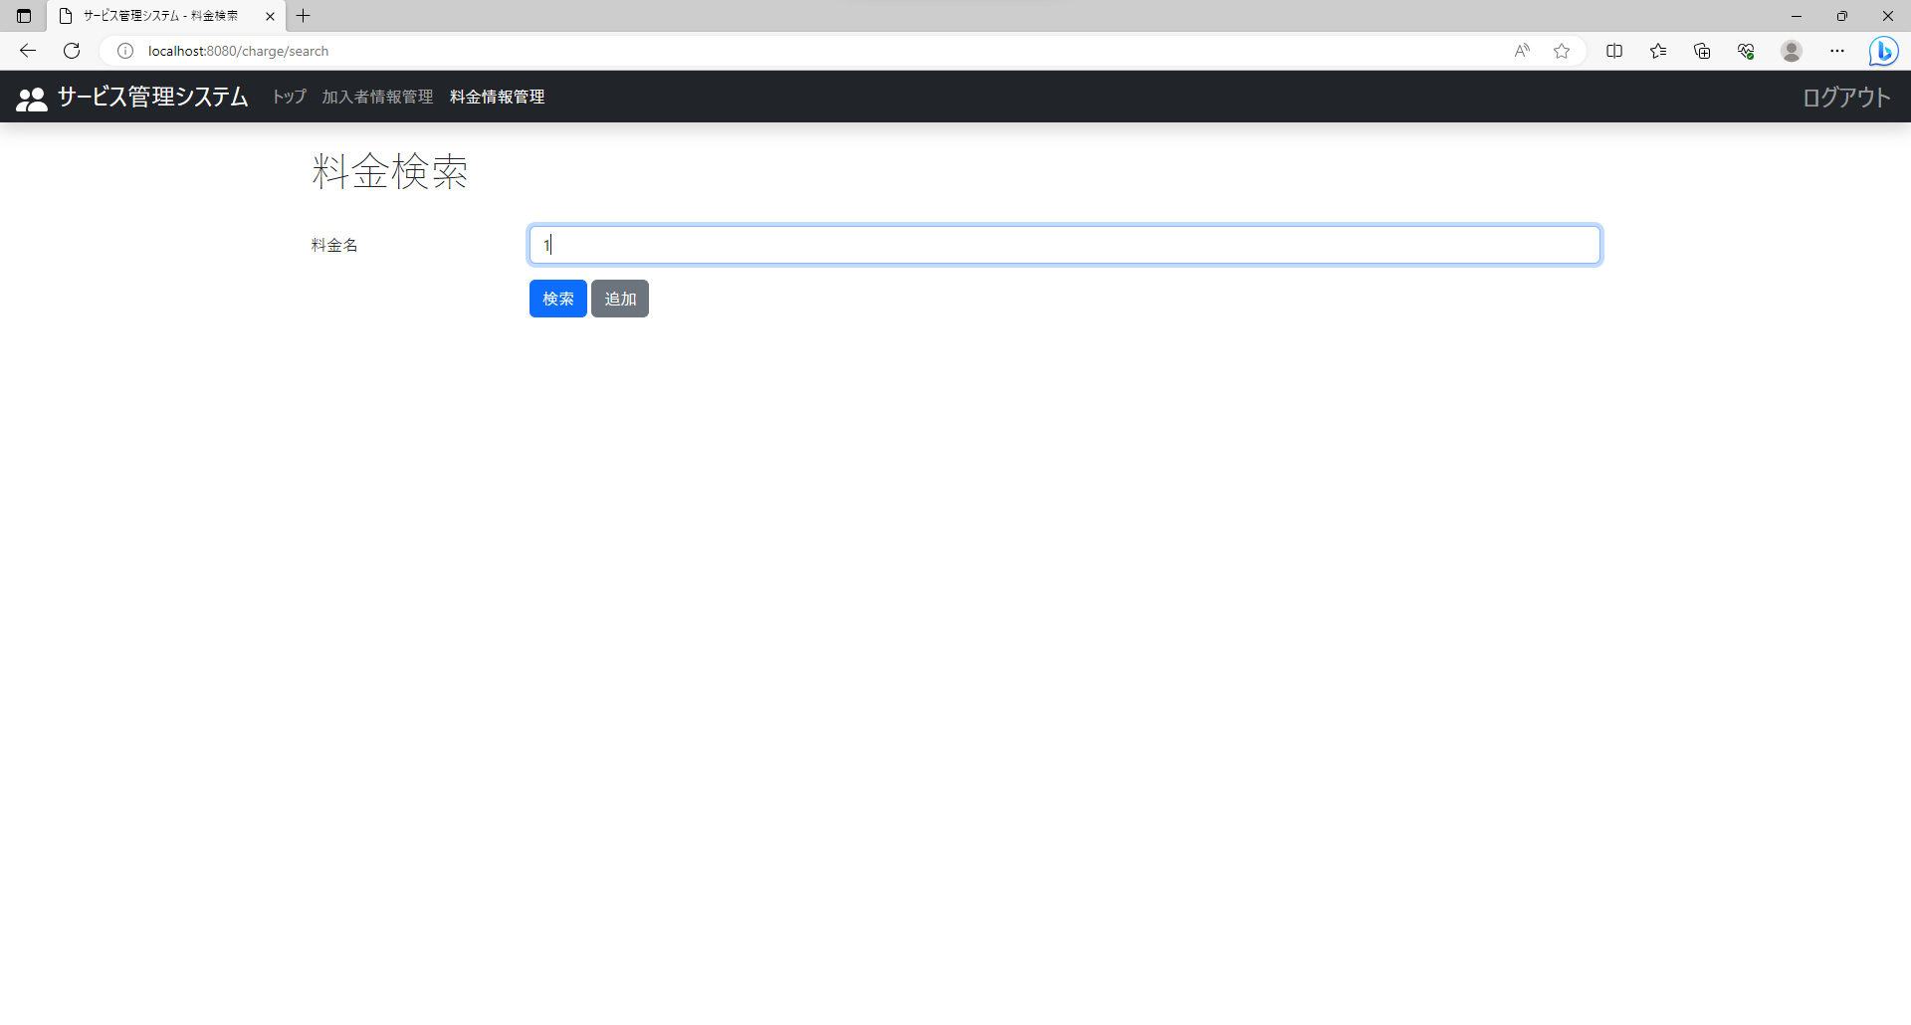
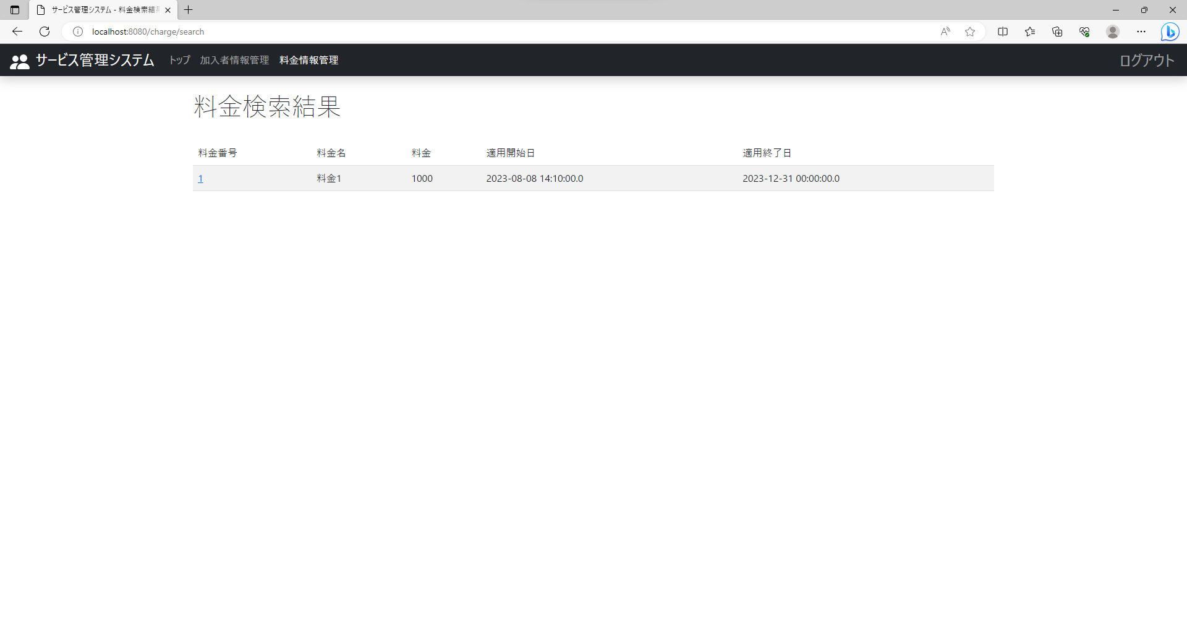
テスト内容：料金検索画面で登録されている料金名の一部を入力して検索ボタンを押下する。
確認内容：検索結果に料金名の一部が入力された料金情報が表示されていること。

ケース19


テスト内容：料金検索画面で登録されている料金名を入力して検索ボタンを押下する。
確認内容：検索結果に料金名が入力された料金情報が表示されていること。

ケース20

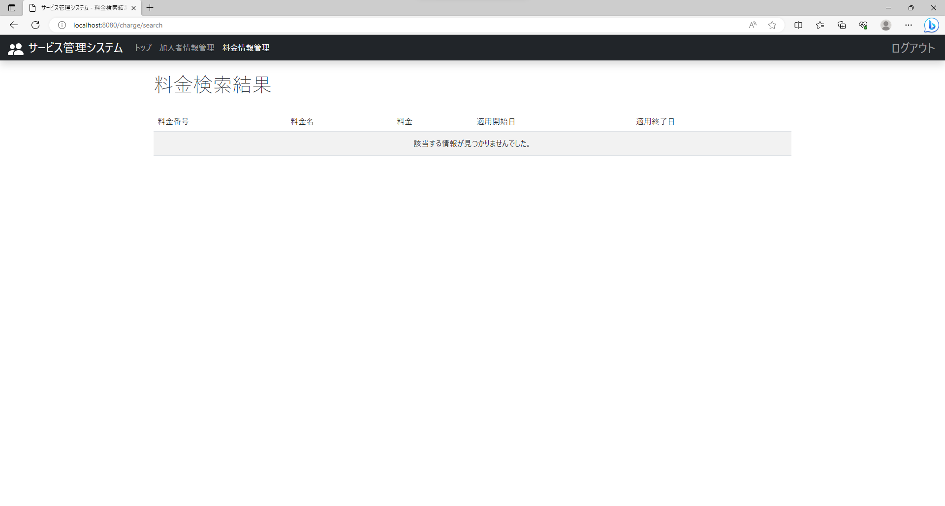
テスト内容：料金検索画面で登録されていない料金名を入力して検索ボタンを押下する。
確認内容：検索結果に何も表示されていないこと。

